Resumen
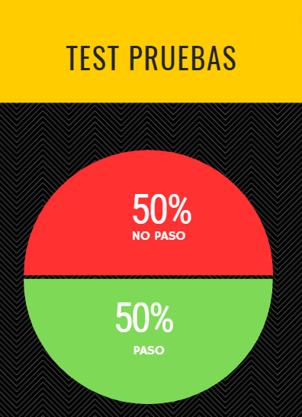
Ciclo | 1.0
Modulo | Solicitud
Fecha | 2023-11-22

ID | Resultado | Usuario | Comentarios
CP-001 | Paso | Ana Leonor R. | -
CP-002 | Fallo | Ana Leonor R. | -
CP-003 | Fallo | Ana Leonor R. | -
CP-004 | Paso | Ana Leonor R. | -
CP-005 | Paso | Ana Leonor R. | -
CP-006 | Paso | Ana Leonor R. | -
CP-007 | Paso | Ana Leonor R. | -
CP-008 | Fallo | Ana Leonor R. | -
CP-009 | Fallo | Ana Leonor R. | -
CP-010 | Fallo | Ana Leonor R. | -

